Usecase 1
Usecase | Đăng nhập

Ngày | 2022-06-16

Người Test | Đặng Nghiệp Cường

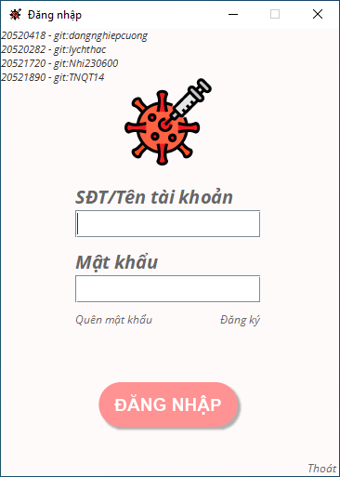 (Nơi đặt màn hình chính) |  |  |  |  |  |  |  | 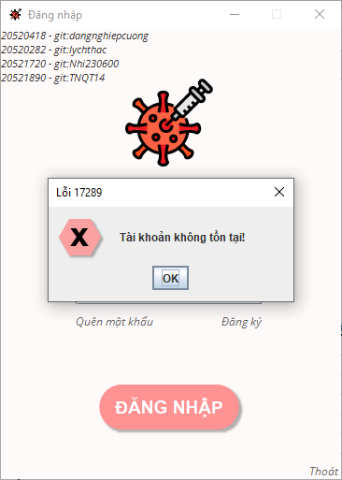 (Màn hình phụ 1) | 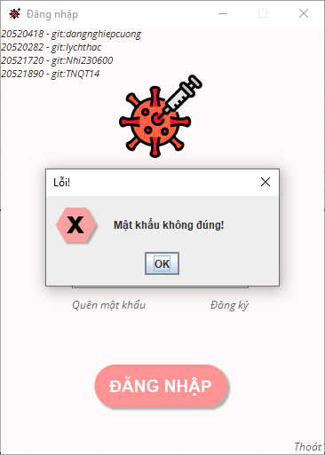 (Màn hình phụ 2) | 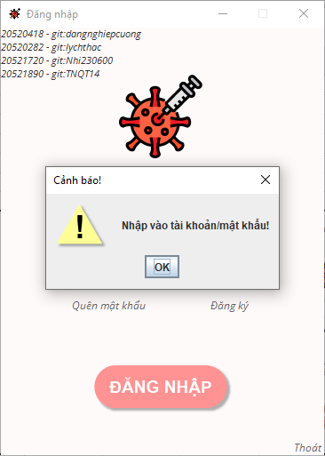 (Màn hình phụ 3)

 | Tester nhập |  |  |  |  | Dev nhập
STT | Case Study | Status | Desciprtion | Bug Date | Tester | Fix Date | Dev
1 | Nhập chuỗi ký tự không phải là ID tài khoản | Warning | Cảnh báo tài khoản không tồn tại
2 | Nhập sai mật khẩu | Warning | Cảnh báo sai mật khẩu
3 | Không nhập tài khoản, hoặc không nhập mật khẩu, hoặc không nhập cả hai | Warning | Cảnh báo nhập thông tin
4 |  | Warning
5 |  | Warning
6 |  | Warning
7 |  | Warning
8 |  | Warning
9 |  | Warning
10 |  | Warning
11 |  | Warning
12 |  | Warning
13 |  | Warning
14 |  | Warning
15 |  | Warning
16 |  | Warning
17 |  | Warning
18 |  | Warning
19 |  | Warning
20 |  | Warning
21 |  | Warning
22 |  | Warning
23 |  | Warning
24 |  | Warning
25 |  | Warning

Usecase 2
Usecase | Tạo tài khoản đơn vị tiêm chủng

Ngày | 2022-06-16

Người Test | Đặng Nghiệp Cường

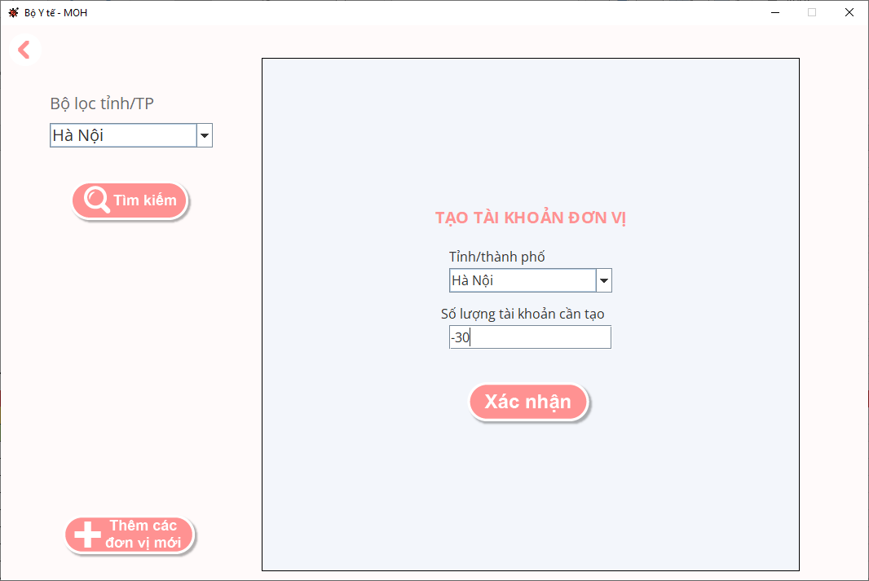
(Nơi đặt màn hình chính) |  |  |  |  |  |  |  | (Màn hình phụ 1) | (Màn hình phụ 2) | (Màn hình phụ 3)

 | Tester nhập |  |  |  |  | Dev nhập
STT | Case Study | Status | Desciprtion | Bug Date | Tester | Fix Date | Dev
1 | Nhập số âm vào số lượng tài khoản cần tạo | Bug | Thông báo tạo tài khoản thành công nhưng không có tài khoản nào được tạo ra, sai về mặt logic | 2022-06-16 | Đặng Nghiệp Cường
2 |  | Warning
3 |  | Warning
4 |  | Warning
5 |  | Warning
6 |  | Warning
7 |  | Warning
8 |  | Warning
9 |  | Warning
10 |  | Warning
11 |  | Warning
12 |  | Warning
13 |  | Warning
14 |  | Warning
15 |  | Warning
16 |  | Warning
17 |  | Warning
18 |  | Warning
19 |  | Warning
20 |  | Warning
21 |  | Warning
22 |  | Warning
23 |  | Warning
24 |  | Warning
25 |  | Warning

